Integrantes
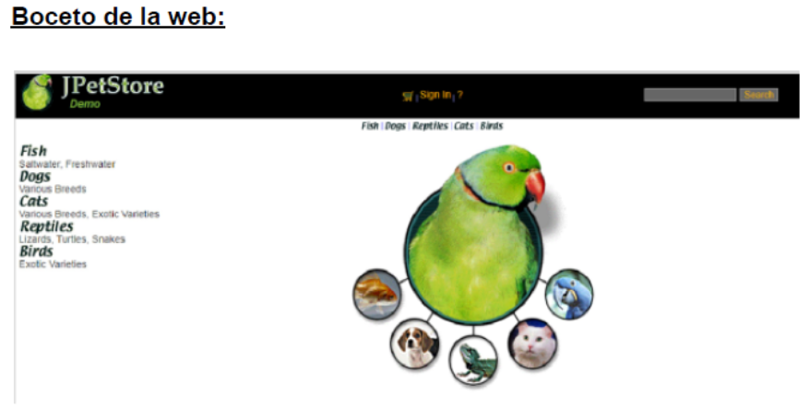
Equipo 5 | Pet shop

Integrantes: | Veronica Melisa Mamani
 | Sasha Boyer
 | Rocio Sanchez
 | Kimberli Salas
 | Paula Guevara
 | Gabriel Soto
 | Ana Carla Lopez Fontana
 | Agostina Mosquera
 | Fernando Ayala
 | Brian Retamal

